Bai 18
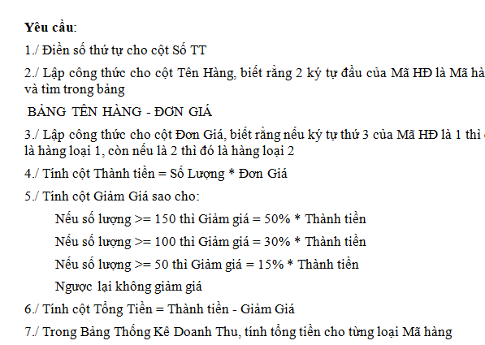
SỐ TT | MÃ HĐ | TÊN HÀNG | SỐ LƯỢNG | ĐƠN GIÁ | THÀNH TIỀN | GIẢM GIÁ | TỔNG TIỀN
1 | QK1-011 |  | 20
2 | QJ2-008 |  | 35
3 | AT2-004 |  | 50
4 | AT1-009 |  | 55
5 | SM2-012 |  | 60
6 | QJ1-007 |  | 75
7 | SM1-005 |  | 85
8 | AT1-001 |  | 95
9 | AT2-006 |  | 100
10 | QJ2-002 |  | 105
11 | SM2-010 |  | 140
12 | QK1-003 |  | 285

 |  |  | 7

BẢNG TÊN HÀNG - ĐƠN GIÁ
Mã hàng | AT | SM | QK | QJ
Tên hàng | Áo thun | Sơ mi | Quần Kaki | Quần Jean |  | BẢNG THỐNG KÊ
ĐG-Loại 1 | 80000 | 105000 | 160000 | 220000 |  | Mã hàng | AT | SM | QK | QJ
ĐG-Loại 2 | 45000 | 75000 | 90000 | 125000 |  | Tổng tiền

